상품제안서
로지텍 정품 페블 M350 무소음 무선마우스 | 상품코드: F19615

 |  |  |  |  |  |  | 02-412-0044 | www.easy1.co.kr
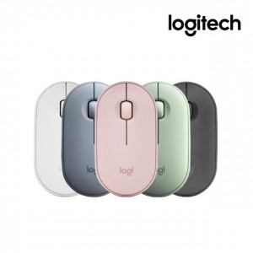

【상세/제작정보】

【인쇄/포장옵션】 | 레이저, 개별인쇄 / 포장지포장

【공급단가】 | 수량 | 20~ | 50~ | 100~ | 300~ | 500~
*VAT별도 | 퓨어화이트 | 38,220원 | 37,630원 | 36,750원 | 35,280원 | 33,810원
 | 시크블랙 | 38,220원 | 37,630원 | 36,750원 | 35,280원 | 33,810원
 | 파우더핑크 | 38,220원 | 37,630원 | 36,750원 | 35,280원 | 33,810원
 | 페일블루 | 38,220원 | 37,630원 | 36,750원 | 35,280원 | 33,810원

【상품 URL】 | http://www.easy1.co.kr/src/goods_detail.php?gdno=19615

